メイン画面
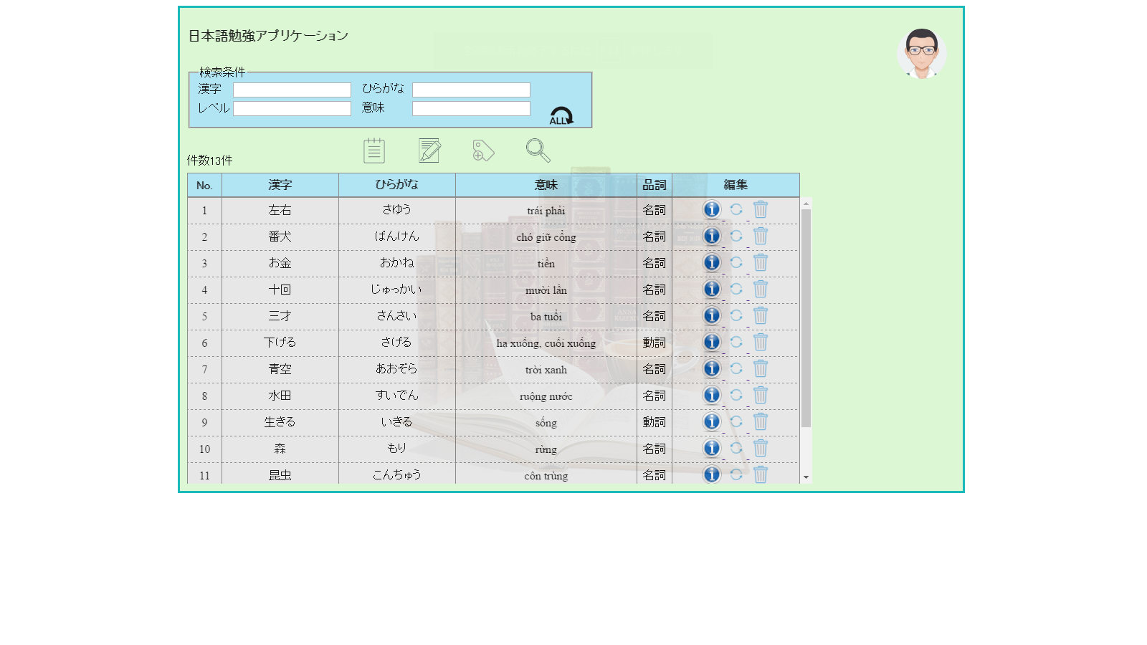
技術者経歴書管理システム |  |  | 002 | 作成者 | タン | 作成日 | 2016-06-27
 |  | 文書名 | 画面設計書 | 更新者 | ― | 更新日 | ―

 | 【画面イメージ】

メニュー画面
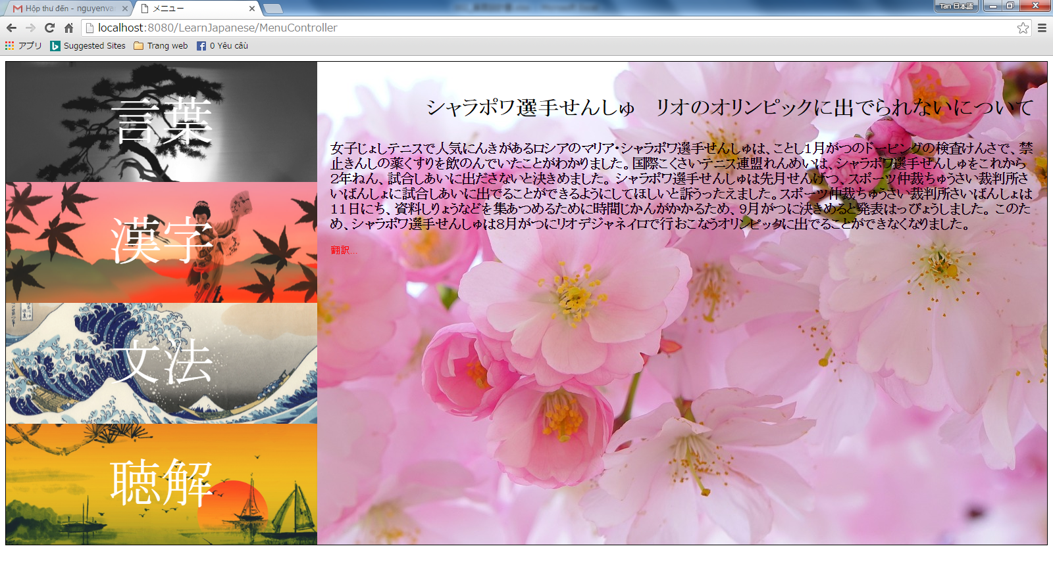
技術者経歴書管理システム |  |  | 002 | 作成者 | タン | 作成日 | 2016-06-27
 |  | 文書名 | 画面設計書 | 更新者 | ― | 更新日 | ―

 | 【画面イメージ】

漢字
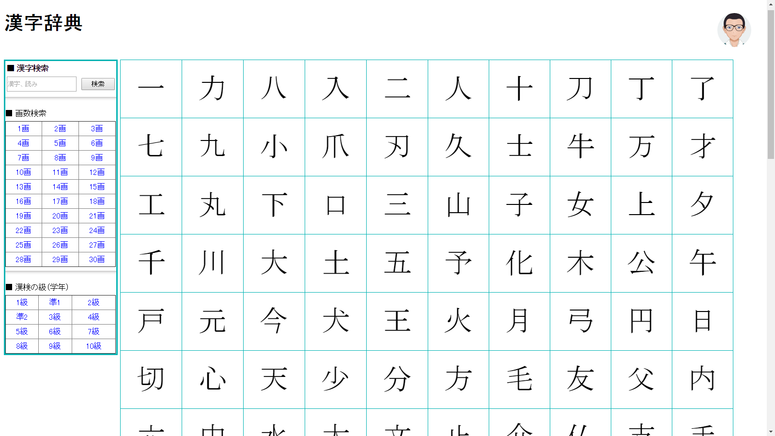
技術者経歴書管理システム |  |  | 002 | 作成者 | タン | 作成日 | 2016-06-27
 |  | 文書名 | 画面設計書 | 更新者 | ― | 更新日 | ―

 | 【画面イメージ】

文法
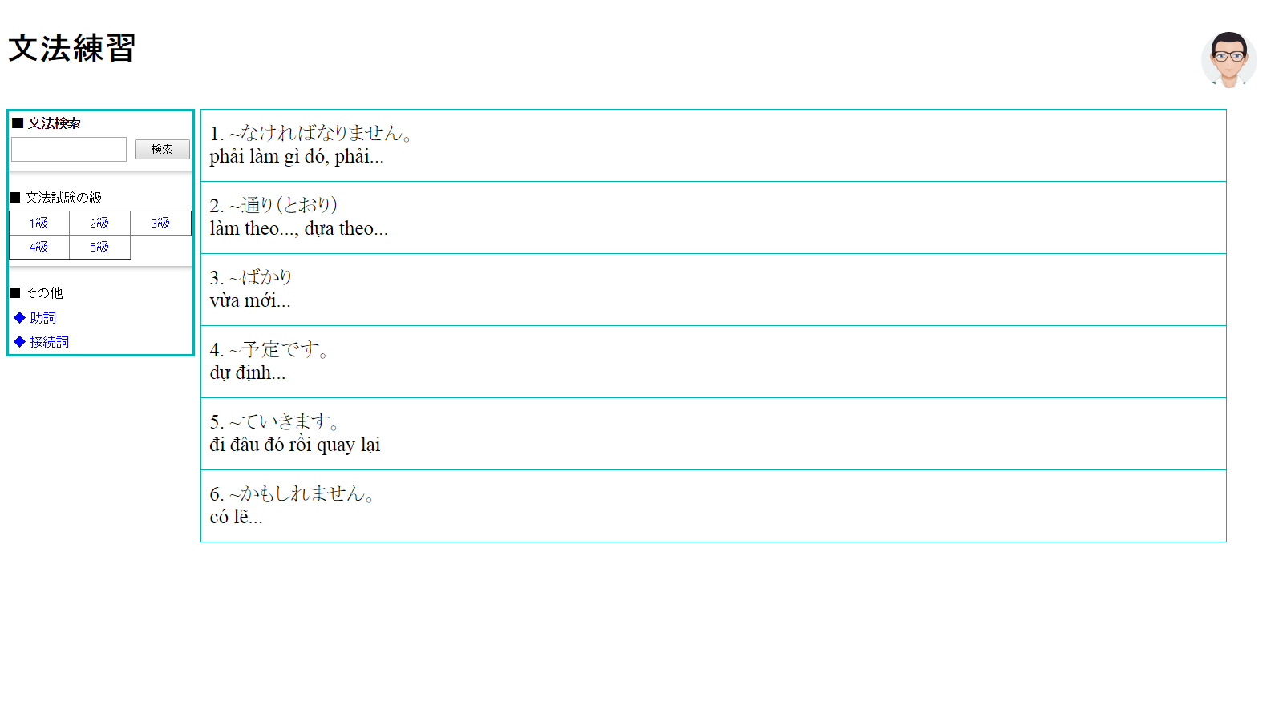
技術者経歴書管理システム |  |  | 002 | 作成者 | タン | 作成日 | 2016-06-27
 |  | 文書名 | 画面設計書 | 更新者 | ― | 更新日 | ―

 | 【画面イメージ】

